Hoja1
Test Case ID | TC-2-1 |  | Requisitos previos |  | Test Data
Hecho por | Manuel Antoniow |  | Tener un e-mail y usuario no registrado |  | User e-mail no asociado = carlos@gmail.com
Test Case Titulo | PE-16 Crear una Cuenta 1
TC Descripción | Como usuario quiero poder Crear mi cuenta para comprar productos |  |  |  | User password = 5677
 |  |  |  |  | F_Name = carlos
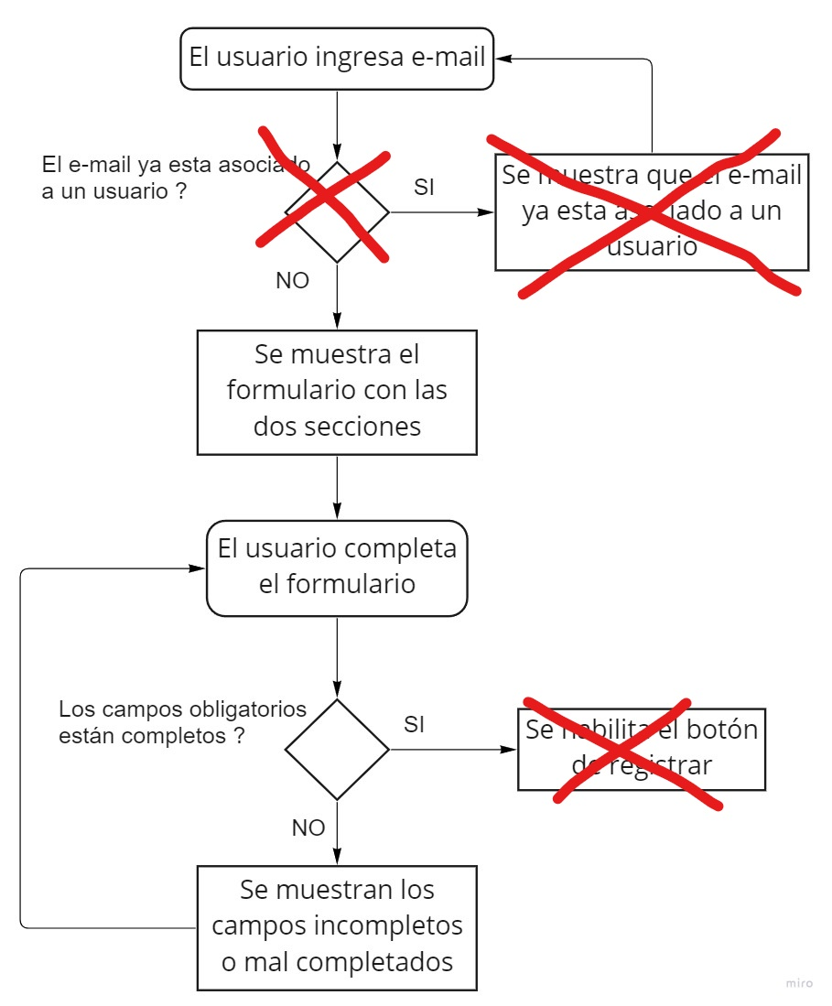
 |  |  |  |  | Adsres1 = calle falsa
TC Prioridad | Alta |  |  |  | DOB = 12/12/93
 |  |  |  |  | City = Los Angeles
 |  |  |  |  | State = California
 |  |  |  |  | Country = US
 |  |  |  |  | Phone Number = 1227

No se hace esta validacion y no tiene efecto en el formulario
Secundario | Paso | Resultado esperado |  | Resultado Obtenido
1 | Navegar hasta la seccion "Create an account" | Poder visualizar el formulario para ingresar un e-mail |  | Visualizacion del formulario para ingresar un e-mail
2 | Ingresar un e-mail no asociado a ningun usuario | - |  | Esto no es necesario y se pasararia al paso siguiente
3 | Clikear "Create an account" | Visualisar mensaje de éxito y luego el formulario para poder completar tus otros datos |  | Visualizacion del formulario para poder completar tus otros datos
4 | Completar el formulario completando todos los datos obligatorios | Visualisar que el boton de register esta habilitado |  | El boton de register esta habilitado siempre y los unicos campos obligatorios son e-mail y password
5 | Clikear save | Visualisar mensaje de éxito |  | Se redirige al home

Test Case ID | TC-2-2 |  | Requisitos previos |  | Test Data
Hecho por | Manuel Antoniow |  | Tener un e-mail y usuario no registrado |  | User e-mail no asociado = carlos@gmail.com
Test Case Titulo | PE-16 Crear una Cuenta 2
TC Descripción | Como usuario quiero poder Crear mi cuenta para comprar productos |  |  |  | User password = 5677
 |  |  |  |  | F_Name = carlos
 |  |  |  |  | Adsres1 = calle falsa
TC Prioridad | Alta |  |  |  | Adsres2 = 215
 |  |  |  |  | City = Los Angeles
 |  |  |  |  | State = California
 |  |  |  |  | Country = US
 |  |  |  |  | Phone Number = 1227
 |  |  |  |  | DOB = 12/12/93
 |  |  |  |  | Company = Claro
 |  |  |  |  | DOB = 12/12/95
 |  |  |  |  | Extra Info = soy padre
Se redirige directamente al home y el boton siempre esta habilitado
Secundario | Paso | Resultado esperado |  | Resultado Obtenido
1 | Navegar hasta la seccion "Create an account" | Poder visualizar el formulario para ingresar un e-mail |  | Visualizacion del formulario para ingresar un e-mail
2 | Ingresar un e-mail no asociado a ningun usuario | - |  | Esto no es necesario y se pasararia al paso siguiente
3 | Clikear "Create an account" | Visualisar mensaje de éxito y luego el formulario para poder completar tus otros datos |  | Visualizacion del formulario para poder completar tus otros datos
4 | Completar el formulario completando todos los datos obligatorios y no obligatorios | Visualisar que el boton de register esta habilitado |  | El boton de register esta habilitado siempre y hay opciones faltantes como DOB y Extra Info
5 | Clikear save | Visualisar mensaje de éxito |  | Se redirige al home

Test Case ID | TC-2-3 |  | Requisitos previos |  | Test Data
Hecho por | Manuel Antoniow |  | Tener un e-mail y usuario no registrado |  | User e-mail no asociado = carlos@gmail.com
Test Case Titulo | PE-16 Crear una Cuenta Fallo
TC Descripción | Como usuario quiero poder Crear mi cuenta para comprar productos |  |  |  | F_Name = carlos
 |  |  |  |  | Adsres1 = calle falsa

TC Prioridad | Media

Secundario | Paso | Resultado esperado |  | Resultado Obtenido
1 | Navegar hasta la seccion "Create an account" | Poder visualizar el formulario para ingresar un e-mail |  | Visualizacion del formulario para ingresar un e-mail
2 | Ingresar un e-mail no asociado a ningun usuario | - |  | Esto no es necesario y se pasararia al paso siguiente
3 | Clikear "Create an account" | Visualisar mensaje de éxito y luego el formulario para poder completar tus otros datos |  | Visualizacion del formulario para poder completar tus otros datos
4 | Completar solo alguno de los datos pedidos | Visualisar que el boton de register esta desabilitado |  | El boton de register esta habilitado siempre pero es necesario completar los campos e-mail y password para poder enviar el form

Test Case ID | TC-2-4 |  | Requisitos previos |  | Test Data
Hecho por | Manuel Antoniow |  | Tener un e-mail ya registrado |  | User e-mail ya asociado = pepe@gmail.com
Test Case Titulo | PE-16 Intentar crear una cuenta con un email ya usado
TC Descripción | Como usuario quiero poder Crear mi cuenta para comprar productos |  |  |  | User password = 1234

TC Prioridad | Media

Si se ingresan un e-mail y contraseña ya registrado no hay mensaje de error
Secundario | Paso | Resultado esperado |  | Resultado Obtenido
1 | Navegar hasta la seccion "Create an account" | Poder visualizar el formulario para ingresar un e-mail |  | Visualizacion del formulario para ingresar un e-mail
2 | Ingresar un e-mail ya asociado a un usuario | Visualisar mensaje de error |  | No hay mensaje de error y se visualiza el formulario para crear la cuenta

